Nacrt RK
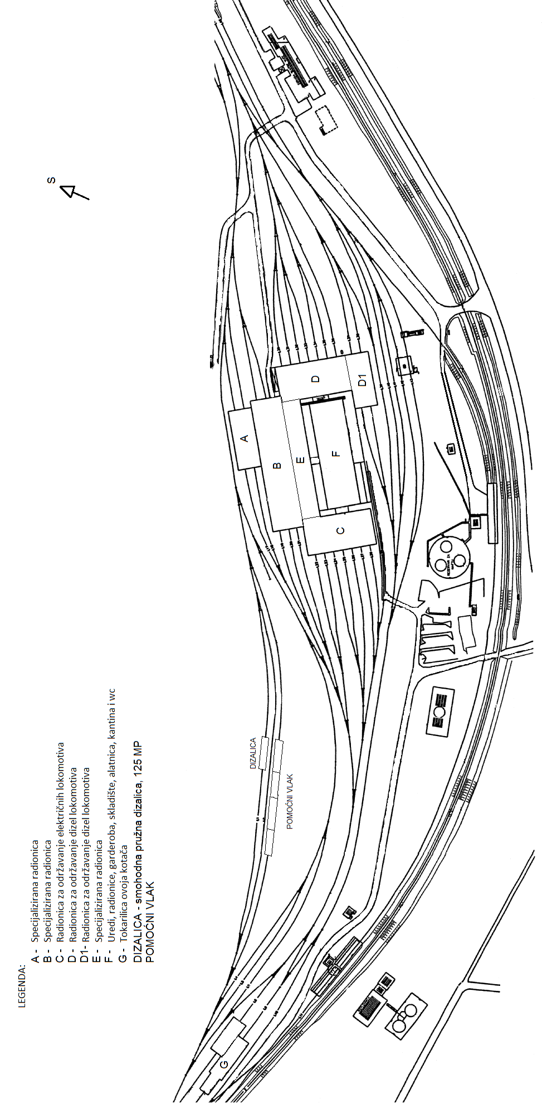

Nacrt Ri
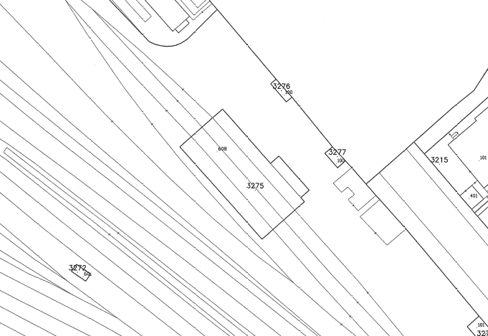
 | Dizel depo (Milutina Barača 15)
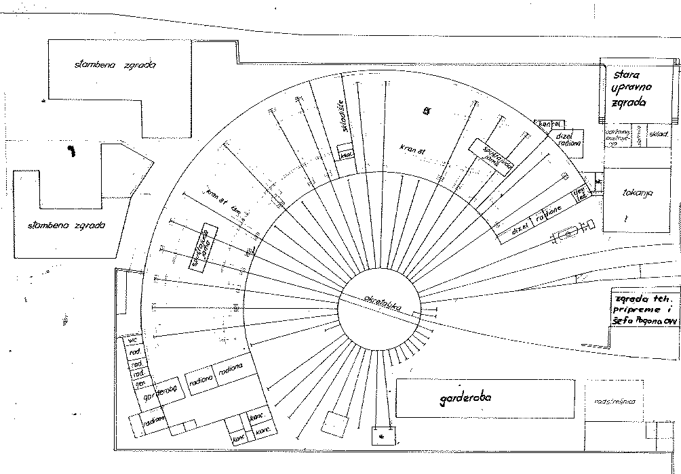

Servis (Krešimirova 11)

Nacrt Vž
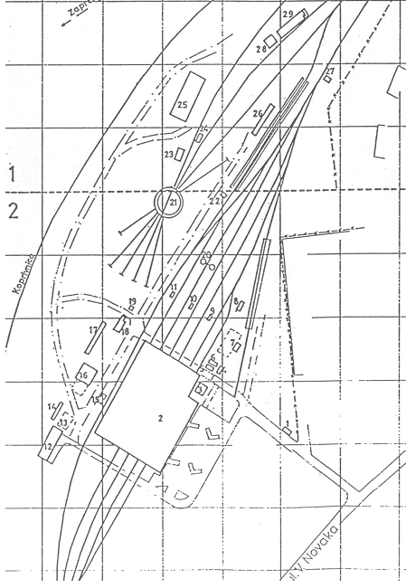

Legenda:
2 Dizel depo
3 trafostanica
12 Kotlovnica i kompresorska stanica, prostor za pripremu tehničke vode
13 podzemne cisterne za smještaj opasnog otpada staro ulje
14 nadstrešnica za smještaj komunalnog otpada
17 priručno skladište rezervnih dijelova
18 baraka za varioca
19 nadstrešnica opasnog otpada, skladištenje uljnih filtara, ostalo u nastavku odlaganje tehnološkog neopasnog otpada

Nacrt Pu
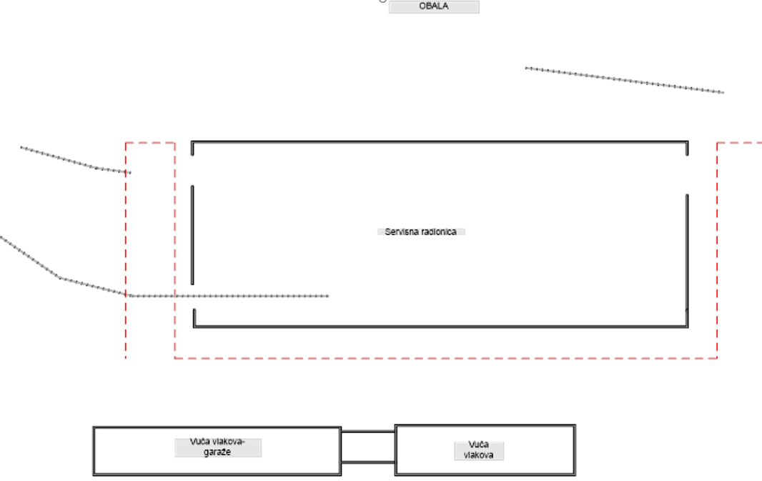

Nacrt Karl
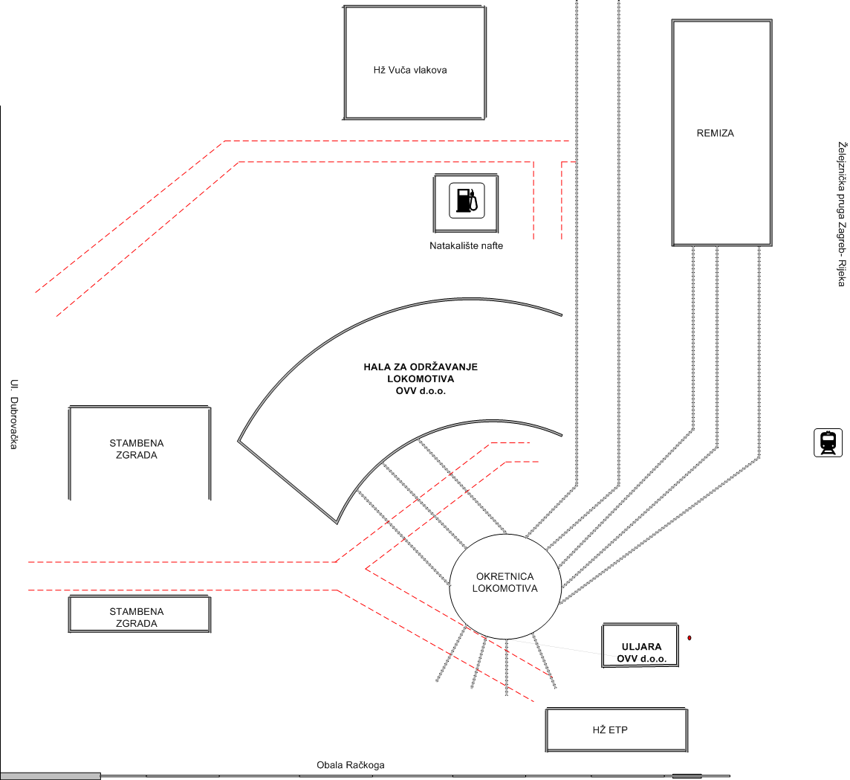

Nacrt Vk
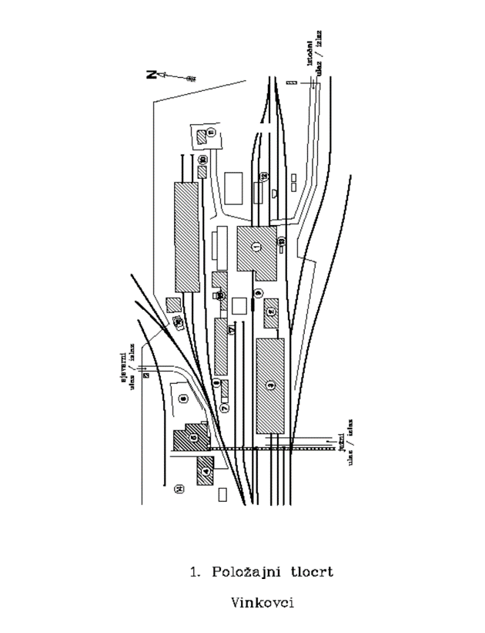

Nacrt Kn
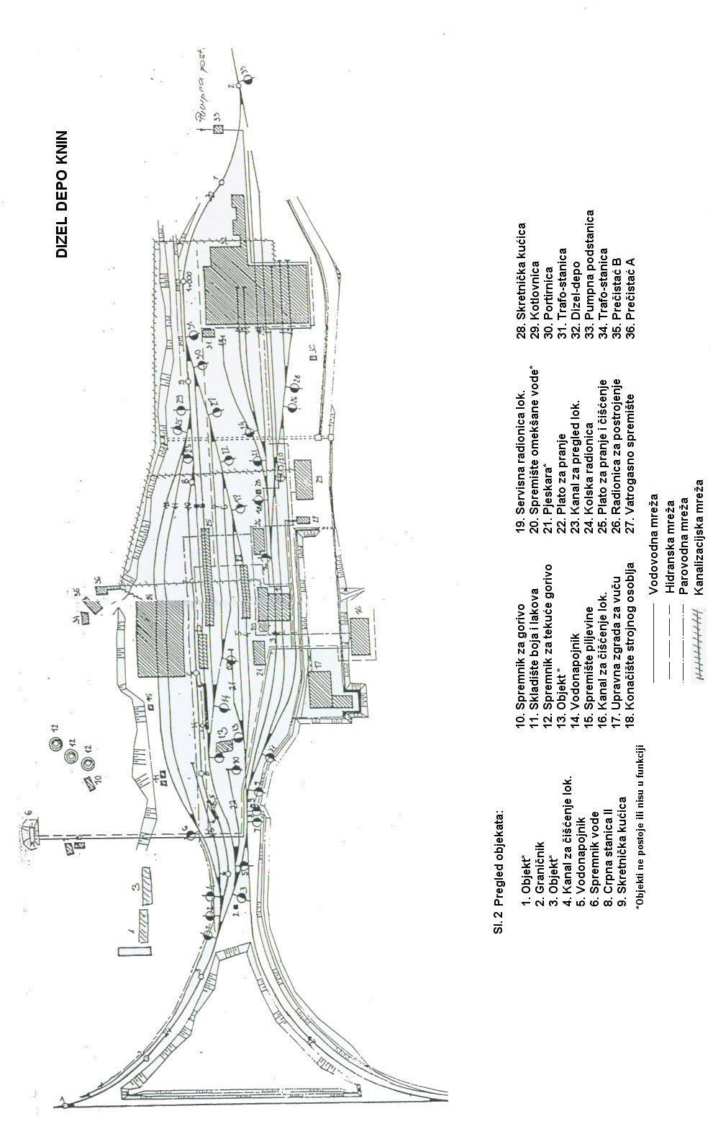

Nacrt St
Stanična zgrada
TSŽV d.o.o. Split
Održavanje vagona d.o.o.
HŽ Vuča vlakova d.o.o.
Nathodnik
Sklad. plina
Kompres. stanica
Pročistač

Nacrt Og
